１


No.411
 | 統計ニュース
令和3年（2021）
2月号
 |  | 和歌山県の推計人口（令和3年1月1日現在）
 |  | 総 数 912,364人 （男429,268人、女483,096人）
 |  | 世帯数 394,774世帯

 | 発行 和歌山県企画部調査統計課 和歌山市小松原通1-1 TEL 073-441-2385(直通) FAX 073-441-2386

２０２０年農林業センサス 和歌山県の概要（概数値）

 | １ 農林業経営体数は18,335経営体

 | 令和２年２月１日現在の県内の農林業経営体数は、５年前に比べて16.9％減少し18,335経営体（△3,737）となった。このうち農業経営体は15.6％減少し18,141経営体 (△3,355)、林業経営体は72.6％減少し340経営体（△900）となった。 |  | 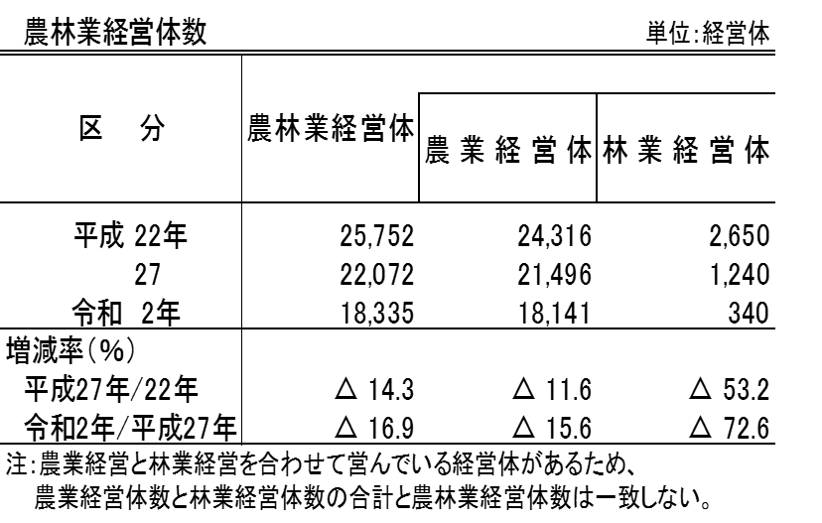

 | ２ 経営耕地面積規模5.0ha以上の農業経営体が増加

 | 農業経営体の経営耕地面積規模別の経営体数は、５年前に比べて0.3～1.0ha層は18.7％減の9,591経営体（△2,207）、1.0～2.0ha層は16.5％減の4,478 経営体（△883）、2.0～3.0ha層は10.0％減の1,686経営体（△188）、3.0 ～5.0ha層は1.3％減の711経営体（△9）となった。一方、5.0ha以上層は36.4％増の135経営体（＋36）となった。

２
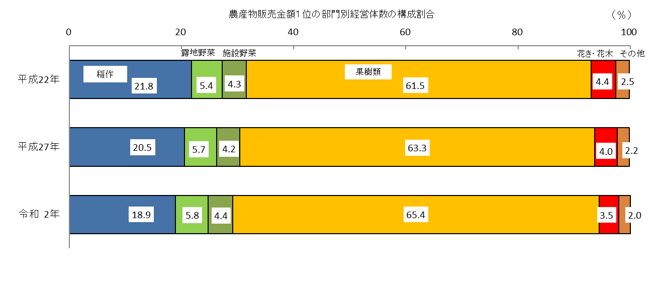
３ 基幹的農業従事者数（個人経営体）は27,208人

農業経営体のうち個人経営体の基幹的農業従事者は27,208人で、５年前に比べて6,060人（18.2％）減少した。個人経営体の基幹的農業従事者のうち65歳以上が占める割合は、63.9％となり、５年前に比べて4.7ポイント上昇した。

 | 【基幹的農業従事者】 農業就業人口（自営農業に主として従事した世帯員）のうち、ふだん仕事として主に自営農業に従事している者をいう。

４ 農産物販売金額１位の部門別経営体数

農産物販売金額１位の部門別に農業経営体数の増減率を見ると、５年前に比べて稲作が22.0％、露地野菜が13.4％、施設野菜が11.8％、果樹類が12.5％、花き・花木が27.0％、その他の部門が24.4％それぞれ減少した。

３
指 標 の 動 向
 | １ 鉱工業生産指数
鉱工業生産指数（季節調整済指数）＜全国・近畿との比較＞
 | 和歌山県（製造工業） | 近畿（製造工業） | 全国（製造工業）
H25.1 | 98.2 | 93.9 | 94.8
 | 95.5 | 95 | 96.4
 | 97.2 | 98.4 | 97.7
 | 97.1 | 98.7 | 97.7
 | 98.5 | 98.6 | 99.2
６ | 100.8 | 98.3 | 98.2
 | 101.1 | 100.1 | 99.7
 | 98.3 | 99.4 | 99.9
 | 101.1 | 99.1 | 101
 | 101.1 | 98.6 | 101.1
 | 98.3 | 100.4 | 101.8
 | 103.5 | 101.5 | 101.9
26.1 | 106.3 | 101.7 | 103.8
 | 106.1 | 102.4 | 102.7
 | 110.2 | 102.2 | 104.2
 | 107.7 | 100.9 | 99.5
 | 107.4 | 101.6 | 101.8
６ | 104.1 | 101.4 | 100.3
 | 102.2 | 101.9 | 100.1
 | 99.4 | 100 | 99.4
 | 102.8 | 101.5 | 100.6
 | 104.7 | 102.7 | 100.4
 | 104.1 | 99.8 | 100.4
 | 106.7 | 98.5 | 99.9
27.1 | 104.2 | 104.3 | 102.9
 | 101.5 | 100 | 99.8
 | 99.8 | 100.5 | 99.3
 | 99 | 98.7 | 99.5
 | 98.3 | 100.3 | 99.5
６ | 97.4 | 99.1 | 100.4
 | 100.8 | 100.9 | 100.4
 | 98.5 | 99.9 | 98.6
 | 103 | 100.9 | 100.5
 | 98.9 | 100.8 | 100.7
 | 97.6 | 99.7 | 99.9
 | 101 | 95.8 | 98.5
28.1 | 101.8 | 99.1 | 100.1
 | 107.1 | 98.8 | 99.2
 | 105.2 | 100.2 | 99.7
 | 105.9 | 100.3 | 99.3
 | 106 | 100.2 | 98.5
６ | 107.9 | 99.6 | 99.2
 | 107.7 | 99.5 | 99.8
 | 109.1 | 100.4 | 100.5
 | 108.9 | 102.9 | 100.8
 | 108.2 | 101.5 | 101.1
 | 108.6 | 103 | 102
 | 103.1 | 103.4 | 102
29.1 | 102.9 | 100.6 | 100.9
 | 101.9 | 102.7 | 101.6
...
（和歌山県・全国・近畿：H27=100）

（出典：＜和歌山県＞和歌山県鉱工業生産指数、＜近畿＞近畿経済産業局、＜全国＞経済産業省）

年.月 | 和歌山県 製造工業 |  |  |  |  |  |  |  |  | 全 国 製造工業 | 近 畿 製造工業
 |  |  | 鉄 鋼 |  | 金属製品 | 機 械 | 化 学 | 石油･石炭 | ﾌﾟﾗｽﾁｯｸ製品

 | 平成27(2015)年=100 |  |  |  |  | （原 指 数） |  |  |  | （原 指 数）
平成28(2016) |  | 106.8 |  | 101.9 | 82.8 | 115.3 | 105.1 | 109.0 | 114.5 | 100.0 | 100.8
29(2017) |  | 109.2 |  | 107.1 | 105.4 | 120.1 | 102.8 | 100.7 | 110.7 | 103.1 | 103.3
30(2018) |  | 109.2 |  | 109.5 | 113.8 | 117.9 | 101.2 | 98.1 | 109.8 | 104.2 | 104.2
令和元(2019) |  | 102.7 |  | 110.3 | 94.3 | 100.8 | 100.5 | 95.4 | 102.2 | 101.1 | 100.1

 | (季節調整済指数) |  |  |  |  |  |  |  |  | (季節調整済指数)

2020. 6 |  | p 80.6 |  | 72.0 | 76.0 | 70.5 | p 94.7 | 58.6 | 106.0 | 80.3 | 83.1
7 |  | p 84.9 |  | 62.9 | 108.4 | 74.6 | p 99.8 | 80.4 | 104.4 | 87.2 | 89.1
8 |  | p 79.8 |  | 66.5 | 46.5 | 69.7 | p 90.0 | 82.4 | 110.7 | 88.1 | 88.7
9 |  | p 86.2 |  | 60.3 | 77.7 | 88.8 | p 94.3 | 91.8 | 111.2 | 91.6 | 90.8
10 |  | p 88.8 |  | 71.9 | 72.2 | 85.9 | p 94.2 | 65.8 | 112.0 | 95.2 | 92.5
11 |  | p 82.6 |  | 63.6 | 75.3 | 80.4 | p 96.4 | 42.6 | 110.7 | 94.7 | 95.7

注1) | 「p」は速報値です。
注2) | 和歌山県については、令和2年5月速報公表時において平成31年年間補正を行っています。
注3) | 令和元（2019）年分は年間補正後、令和2（2020）年1月以降は季節指数替え後となっていますので、取扱いに注意願います。

 | ２ 景気動向指数

景気動向指数（CI：一致指数）
 | 和歌山県(新指標CI) | 全国(CI)
H25.1 | 100.9 | 93.1
 | 94.0 | 93.9
 | 95.2 | 95.6
 | 95.0 | 96.0
 | 93.8 | 97.1
6 | 99.2 | 97.1
 | 97.5 | 98.2
 | 95.1 | 99.2
 | 95.6 | 99.9
 | 101.7 | 100.4
 | 100.8 | 101.6
 | 103.9 | 101.4
26.1 | 102.2 | 103.1
 | 102.6 | 102.8
 | 110.6 | 104.8
 | 107.8 | 100.8
 | 106.1 | 100.9
6 | 103.3 | 99.8
 | 99.1 | 100.2
 | 100.9 | 99.6
 | 105.0 | 100.8
 | 102.9 | 100.6
 | 104.4 | 100.1
 | 103.2 | 100.5
27.1 | 103.5 | 102.0
 | 97.6 | 100.2
 | 94.2 | 99.6
 | 97.2 | 100.4
 | 104.5 | 99.7
6 | 97.9 | 100.5
 | 98.5 | 100.3
 | 98.2 | 99.4
 | 102.2 | 100.1
 | 104.0 | 100.2
 | 101.0 | 99.3
 | 101.2 | 98.3
28.1 | 100.2 | 99.0
 | 110.4 | 98.5
 | 106.1 | 98.4
 | 109.4 | 98.4
 | 105.2 | 98.1
6 | 111.5 | 98.4
 | 107.5 | 98.9
 | 107.8 | 98.9
 | 106.8 | 99.6
 | 105.6 | 100.1
 | 102.7 | 101.5
 | 102.6 | 101.3
29.1 | 101.9 | 101.0
 | 104.1 | 101.8
...
年.月 | 景気動向指数 |  | 景気先行指数
 | 新指標CI | DI | CLI
 | 2015=100

平成25(2013) | 97.7 | 53.0 | 100.3
26(2014) | 104.0 | 54.8 | 99.8
27(2015) | 100.0 | 54.2 | 98.8
28(2016) | 106.3 | 56.5 | 99.7
29(2017) | 106.6 | 55.4 | 100.7
30(2018) | 105.3 | 42.3 | 101.0
＜参考＞景気先行指数（CLI） ※下注参照
 | 和歌山県(CLI) | 全国(CLI)
H25.1 | 99.1 | 99.6
 | 99.3 | 99.8
 | 99.4 | 100.0
 | 99.6 | 100.2
 | 99.9 | 100.5
6 | 100.2 | 100.6
 | 100.5 | 100.8
 | 100.7 | 101.0
 | 101.0 | 101.1
 | 101.2 | 101.2
 | 101.4 | 101.3
 | 101.5 | 101.2
26.1 | 101.6 | 101.2
 | 101.6 | 101.0
 | 101.4 | 100.8
 | 101.1 | 100.6
 | 100.6 | 100.4
6 | 100.1 | 100.2
 | 99.5 | 100.1
 | 99.0 | 100.0
 | 98.6 | 100.0
 | 98.3 | 100.0
 | 98.1 | 100.0
 | 97.9 | 100.0
27.1 | 97.9 | 100.1
 | 97.9 | 100.1
 | 98.0 | 100.2
 | 98.2 | 100.3
 | 98.5 | 100.3
6 | 98.9 | 100.3
 | 99.1 | 100.3
 | 99.4 | 100.3
 | 99.5 | 100.2
 | 99.5 | 100.1
 | 99.6 | 99.9
 | 99.6 | 99.8
28.1 | 99.7 | 99.8
 | 99.7 | 99.7
 | 99.8 | 99.7
 | 99.8 | 99.6
 | 99.8 | 99.6
6 | 99.7 | 99.6
 | 99.7 | 99.7
 | 99.6 | 99.7
 | 99.6 | 99.8
 | 99.7 | 99.9
 | 99.8 | 100.0
 | 100.0 | 100.1
29.1 | 100.2 | 100.1
 | 100.4 | 100.2
...
令和 元(2019) | 102.7 | 50.0 | 101.1

2020. 5 | 66.4 | 0.0 | 97.5
6 | 69.3 | 14.3 | 97.3
7 | 73.7 | 35.7 | 97.3
8 | 75.0 | 71.4 | 97.4
9 | 73.4 | 42.9 | 97.7
10 | 75.6 | 57.1 | 98.0

注1) | CI：各指標の前月比での変化率を１つの指標に合成したもの。景気の変動の相対的な大きさやテンポを示します。
 | DI：景気に敏感な経済指標を３ヶ月前と比較し、５０％を基準に景気判断する方法。景気の方向性を示します。
 | CLI：地域の景気動向を的確・早期に把握するために作成されたＯＥＣＤ基準の景気先行指数です。(資料出所 関西学院大学産業研究所)
注2) | 和歌山県景気動向指数（CI・DI）について、採用指数の見直し作業を行いましたので、R2.11月号の統計ニュースから掲載を再開しています。
 | 新指標CI(見直し作業後)は平成18年1月から作成しております。
 | それ以前の数値をご利用になる方は、引き続き旧指標CI(見直し作業前)も作成しておりますので、調査統計課までお問合せください。
 | ３ 消費者物価指数，家計消費支出

年.月 | 消費者物価指数 |  |  |  | 消費者物価指数 |  | 企業向け サービス 価格指数 | 国内企業 物価指数 | 家計消費支出（月平均）
 | 総合 |  |  |  | 生鮮食品を除く総合 |  |  |  | (農林漁家世帯を含む)
 | 和歌山市 |  | 全 国 |  | 和歌山市 | 全 国 |  |  | 和歌山市 |  | 全 国
 |  |  |  |  |  |  |  |  | 二人以上の世帯 | 勤労者世帯 | 勤労者世帯
 | (2015年=100) |  |  |  |  |  | (2015年=100) |  | 千円 | 千円 | 千円
平成24(2012) |  | 96.3 |  | 96.2 | 96.5 | 96.6 | 96.4 | 98.0 | 244.9 | 283.0 | 313.9
25(2013) |  | 96.8 |  | 96.6 | 97.0 | 96.9 | 96.4 | 99.2 | 258.5 | 278.5 | 319.2
26(2014) |  | 99.5 |  | 99.2 | 99.6 | 99.5 | 98.9 | 102.4 | 265.0 | 319.2 | 318.8
27(2015) |  | 100.0 |  | 100.0 | 100.0 | 100.0 | 100.0 | 100.0 | 278.5 | 327.1 | 315.4
28(2016) |  | 100.1 |  | 99.9 | 100.0 | 99.7 | 100.3 | 96.5 | 247.2 | 274.4 | 309.6
29(2017) |  | 100.7 |  | 100.4 | 100.3 | 100.2 | 101.0 | 98.7 | 238.9 | 275.0 | 313.1
30(2018) |  | 101.4 |  | 101.3 | 100.8 | 101.0 | 102.2 | 101.3 | 224.9 | 248.6 | 315.3
令和元(2019) |  | 101.3 |  | 101.8 | 101.0 | 101.7 | 103.3 | 101.5 | 242.2 | 263.7 | 323.9

2019. 11 |  | 101.7 |  | 102.3 | 101.6 | 102.2 | 105.0 | 102.1 | 253.8 | 233.7 | 304.0
12 |  | 101.3 |  | 102.3 | 101.2 | 102.0 | 105.0 | 102.3 | 291.1 | 288.9 | 345.4
2020. 1 |  | 101.4 |  | 102.2 | 101.4 | 102.0 | 104.6 | 102.3 | 243.0 | 275.7 | 312.5
2 |  | 101.1 |  | 102.0 | 101.0 | 101.9 | 104.6 | 101.9 | 241.2 | 299.4 | 303.2
3 |  | 101.1 |  | 101.9 | 100.9 | 101.9 | 104.6 | 101.0 | 279.0 | 378.8 | 322.5
4 |  | 101.2 |  | 101.9 | 101.0 | 101.6 | 103.8 | 99.4 | 254.3 | 347.3 | 303.6
5 |  | 101.1 |  | 101.8 | 100.8 | 101.6 | 103.2 | 98.9 | 211.2 | 232.1 | 280.9
6 |  | 101.0 |  | 101.7 | 100.7 | 101.6 | 103.5 | 99.6 | 238.3 | 286.6 | 298.4
7 |  | 101.2 |  | 101.9 | 100.9 | 101.6 | 103.9 | 100.2 | 243.3 | 250.9 | 288.6
8 |  | 101.5 |  | 102.0 | 100.7 | 101.3 | 103.9 | 100.3 | 235.5 | 282.1 | 304.5
9 |  | 101.6 |  | 102.0 | 101.0 | 101.3 | 104.1 | 100.1 | 253.7 | 268.8 | 304.2
10 |  | 101.6 |  | 101.8 | 101.0 | 101.3 | 104.3 | 99.9 | 271.9 | 355.5 | 312.3
11 |  | 101.4 |  | 101.3 | 100.9 | 101.2 | 104.4 | 99.9 | 229.6 | 240.9 | 305.4

注1) | 勤労者世帯とは「二人以上の世帯のうち、勤労者世帯」を指します。
注2) | 「r」は訂正値です。

 |  |  |  |  |  |  | 令和元年103.3 | 令和元年101.5

